Texto
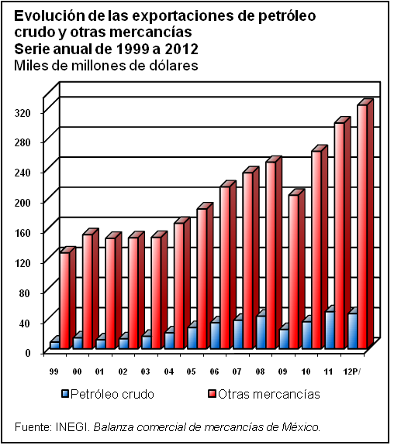
22. Sector externo

El tema que aborda este capítulo se cubre, en primera instancia, con las estadísticas de las transacciones del país con el exterior; en este sentido, se incluyen tabulados sobre balanza de pagos, exportaciones e importaciones de mercancías por actividad económica, por capítulo y principales países. El tema se complementa con cifras sobre inversión extranjera directa por sector económico, por país de origen y por ámbito de aplicación (mercado de dinero y bursátil, sociedades de inversión y organismos auxiliares de crédito); colocaciones de empresas mexicanas en el extranjero; reservas internacionales del Banco de México (BANXICO), deuda pública externa; así como algunos indicadores seleccionados en materia de relaciones exteriores y migración.
Para cubrir esta temática se obtuvo información del Instituto Nacional de Estadística y Geografía (INEGI); BANXICO; del Grupo de Trabajo conformado por INEGI, Secretaría de Hacienda y Crédito Público y BANXICO; Bolsa Mexicana de Valores; Secretaría de Economía; Informe de Gobierno de la Presidencia de la República; Petróleos Mexicanos; y el Instituto Nacional de Migración.
En cuanto a la cobertura temporal corresponde al periodo de 1995 a 2012, sin embargo, incluye algunos periodos diferentes, esto, en función de la disponibilidad de información estadística.

